page 1
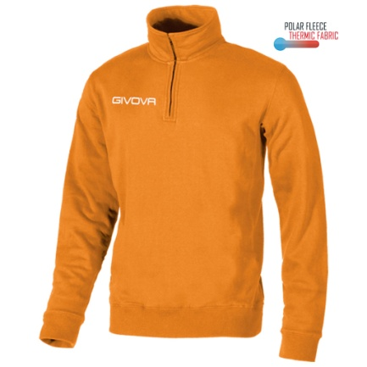
MA020 | MAGLIA POLARFLEECE TECNICA (HALF ZIP)
Colore | Taglia | Giacenza
ARANCIO | 3XS |  | 60
ARANCIO | 2XS |  | 79
ARANCIO | XS |  | 38
ARANCIO | S |  | 600
ARANCIO | M |  | 1223
ARANCIO | L |  | 627
ARANCIO | XL |  | 2
ARANCIO | 2XL |  | 1
ARANCIO | 3XL |  | 0
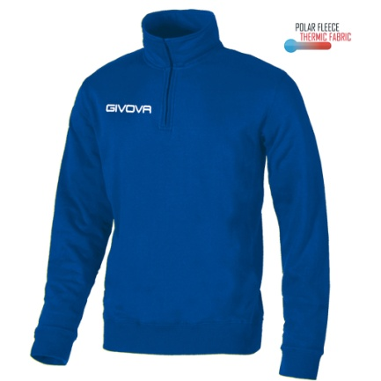
ARANCIO | 4XL |  | 0
Colore | Taglia | Giacenza
AZZURRO | 3XS |  | 0
AZZURRO | 2XS |  | 0
AZZURRO | XS |  | 0
AZZURRO | S |  | 46
AZZURRO | M |  | 66
AZZURRO | L |  | 0
AZZURRO | XL |  | 0
AZZURRO | 2XL |  | 0
AZZURRO | 3XL |  | 0
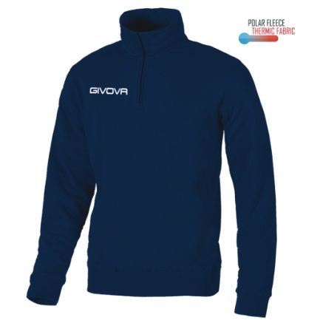
AZZURRO | 4XL |  | 0
Colore | Taglia | Giacenza
BLU | 3XS |  | 202
BLU | 2XS |  | 442
BLU | XS |  | 448
BLU | S |  | 0
BLU | M |  | 8
BLU | L |  | 0
BLU | XL |  | 2
BLU | 2XL |  | 172
BLU | 3XL |  | 67
BLU | 4XL |  | 1
Colore | Taglia | Giacenza
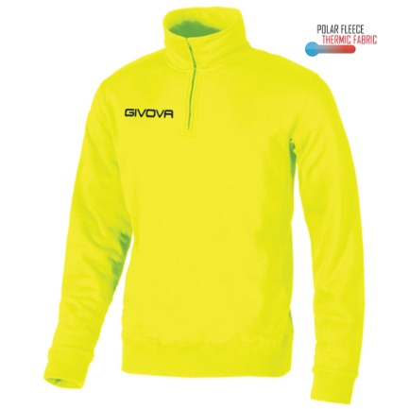
GIALLO | 3XS |  | 0
GIALLO | 2XS |  | 0
GIALLO | XS |  | 1
GIALLO | S |  | 24
GIALLO | M |  | 18
GIALLO | L |  | 19
GIALLO | XL |  | 0
GIALLO | 2XL |  | 0
GIALLO | 3XL |  | 0
GIALLO | 4XL |  | 0
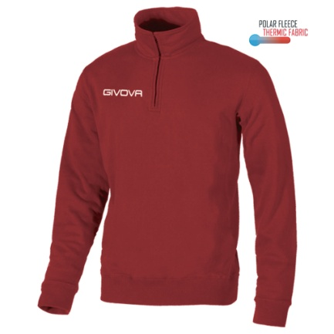
Colore | Taglia | Giacenza
GRANATA | 3XS |  | 0
GRANATA | 2XS |  | 0
GRANATA | XS |  | 6
GRANATA | S |  | 194
GRANATA | M |  | 310
GRANATA | L |  | 254
GRANATA | XL |  | 228
GRANATA | 2XL |  | 282
GRANATA | 3XL |  | 15
GRANATA | 4XL |  | 0
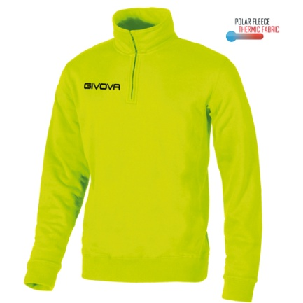
Colore | Taglia | Giacenza
GIALLO FLUO | 3XS |  | 97
GIALLO FLUO | 2XS |  | 29
GIALLO FLUO | XS |  | 4
GIALLO FLUO | S |  | 15
GIALLO FLUO | M |  | 0
GIALLO FLUO | L |  | 178
GIALLO FLUO | XL |  | 300
GIALLO FLUO | 2XL |  | 41
GIALLO FLUO | 3XL |  | 0
GIALLO FLUO | 4XL |  | 0
 |  |  | 0

 |  |  | 6099

